Sheet1
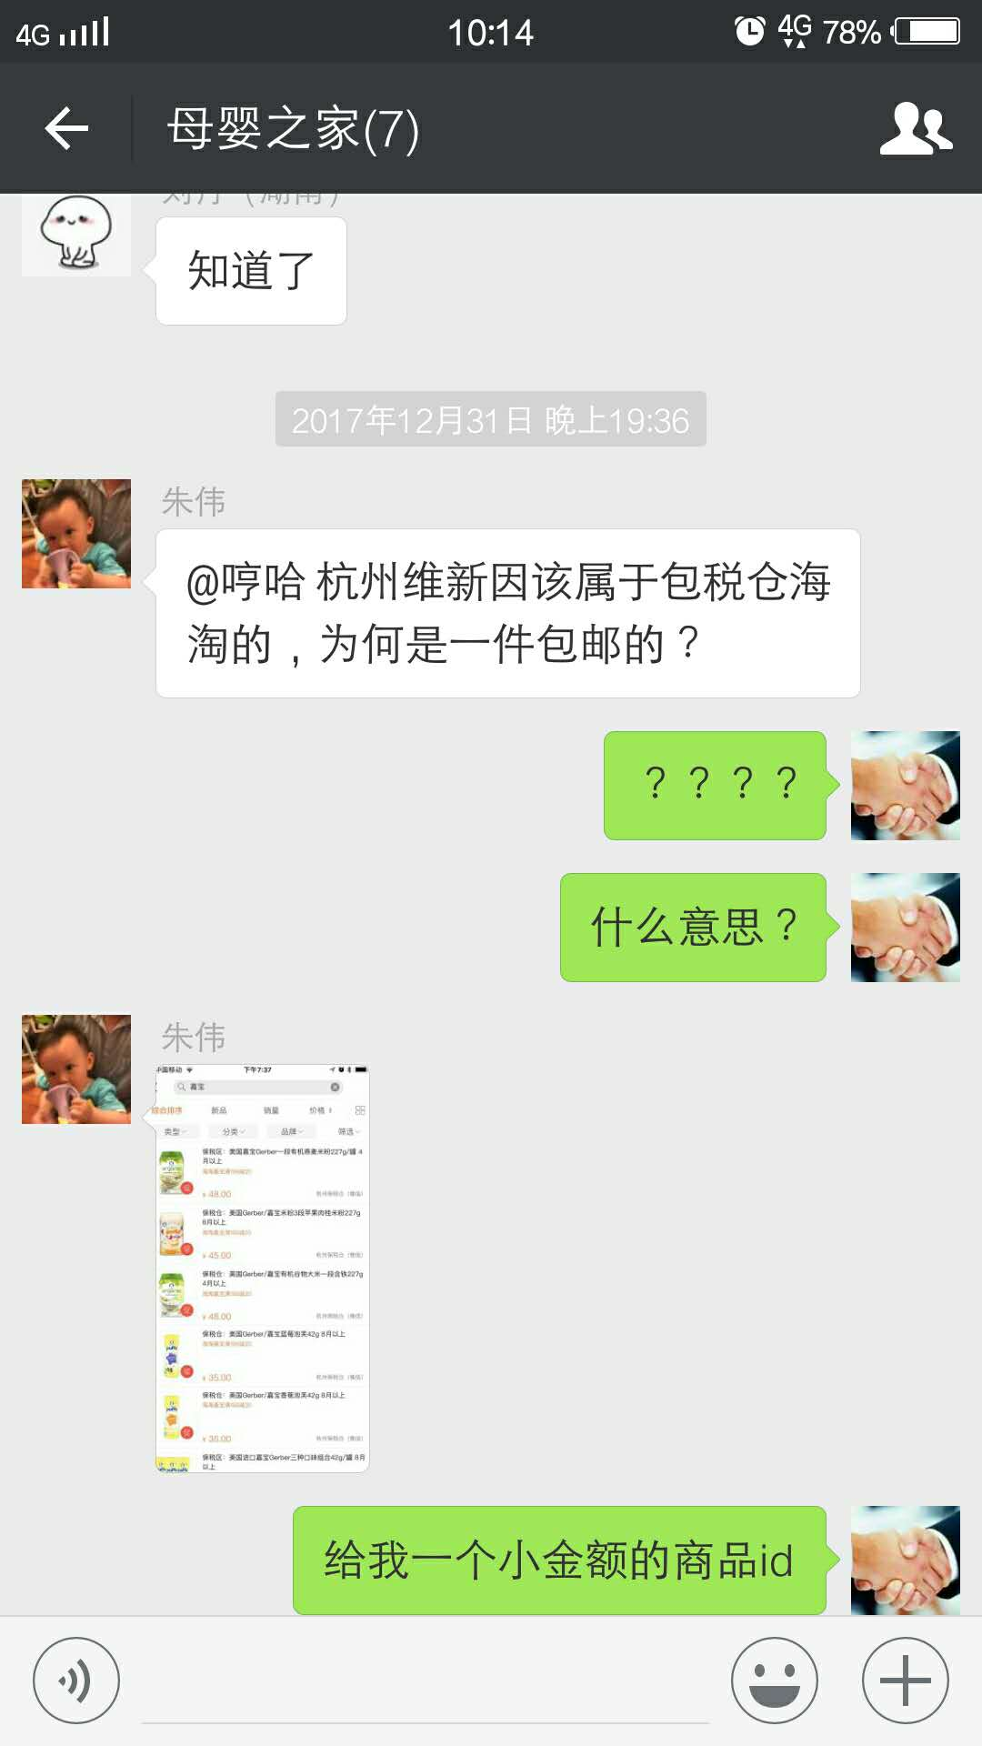
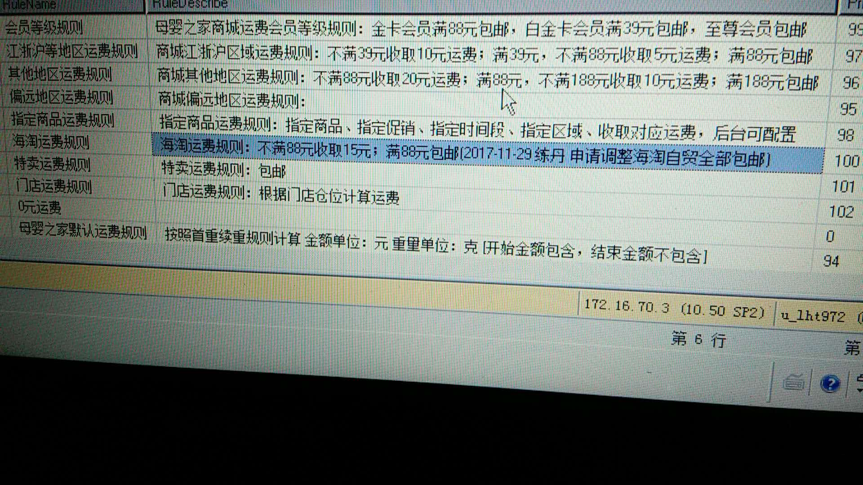
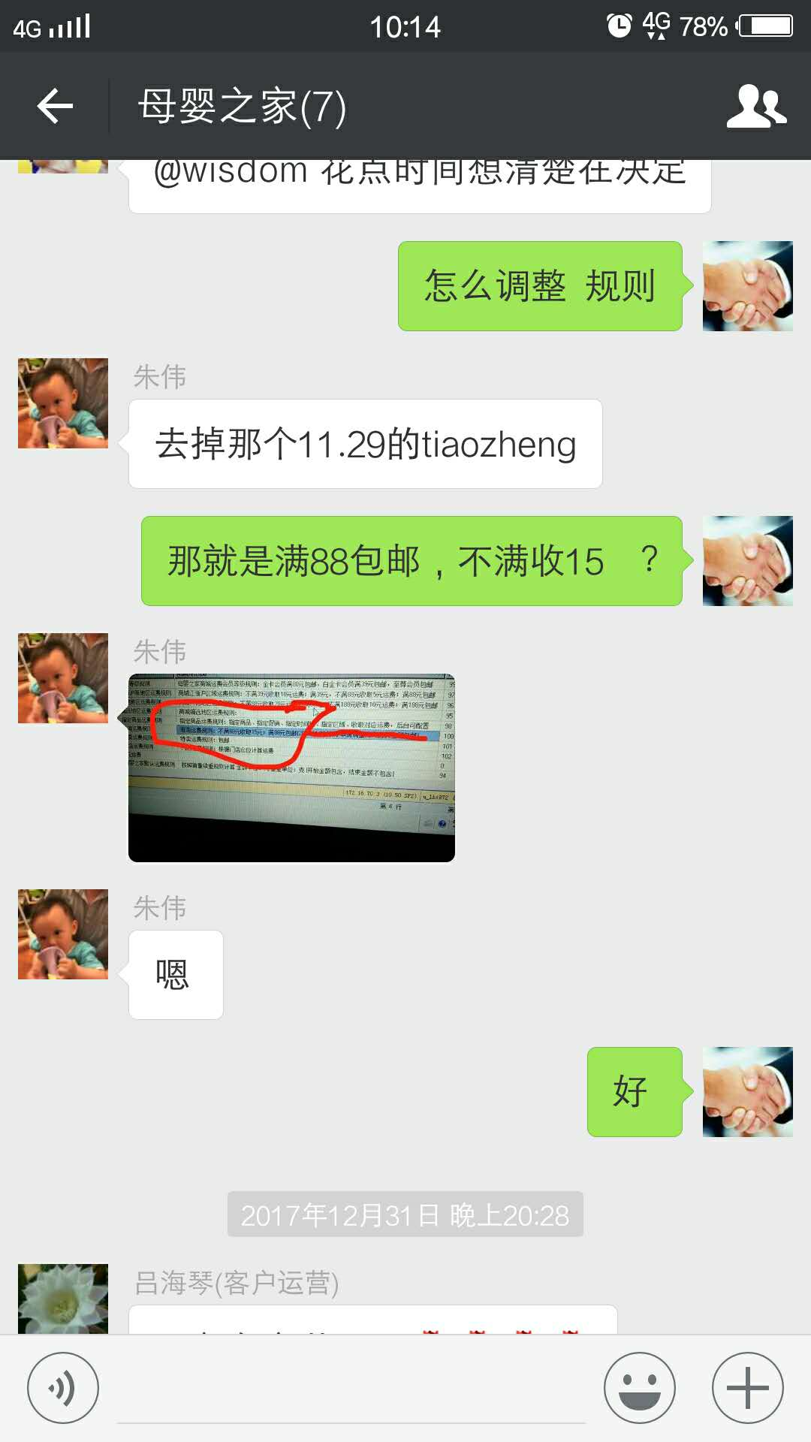
时间 | 问题 | 提出人 | 责任人/分配人 | 问题分类 | 解决状态 | 备注
2017-12-11 | 1、拉取京东商品明细给刘丹，共计拉取 31366 条数据 | 刘丹 | 李海涛 | 需求 | 已解决

 | 2、京东提供给我们的明细，和我们开普勒的明细不一致了，导致无法对账，如：这个商品 子初产妇护理垫 孕妇产褥垫 一次性床垫待产防水护理垫12片*2袋 60*60cm，推送订单的时候 JD给的成本是39，但是拉取结算单的时候JD给的结算价是47 | 刘丹 | 王奎、朱伟 | BUG |  | 落地订单王奎推送订单到JD，JD返回成本价格，经测试JD返回的成本价格存在差异，需要JD处理这种差异情况，母婴之家业务朱伟跟进
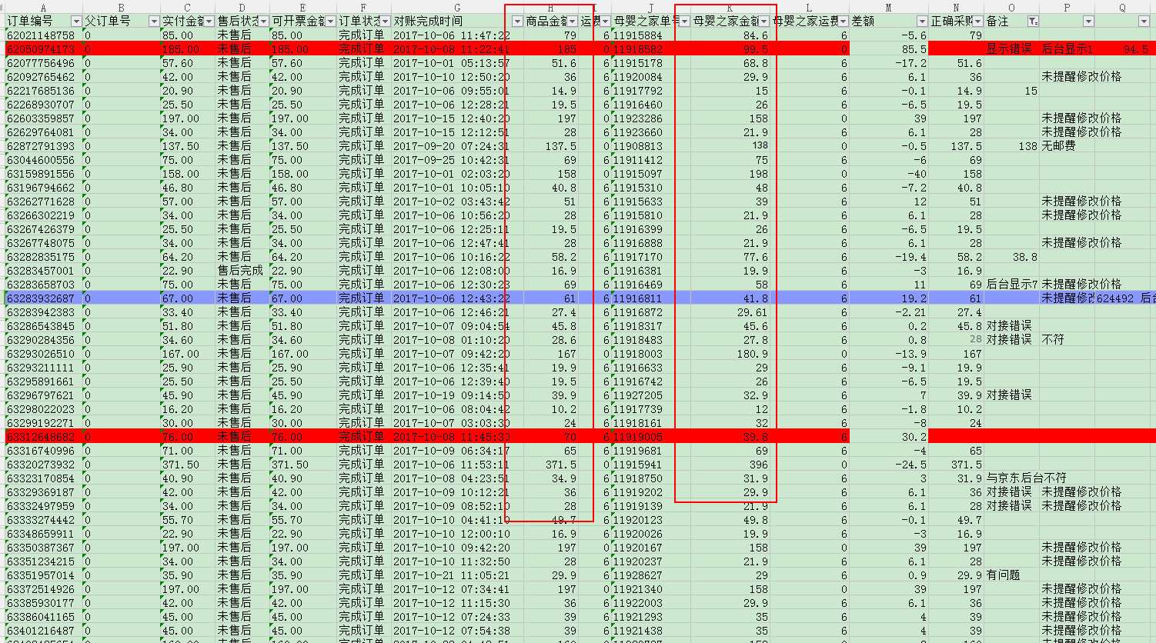
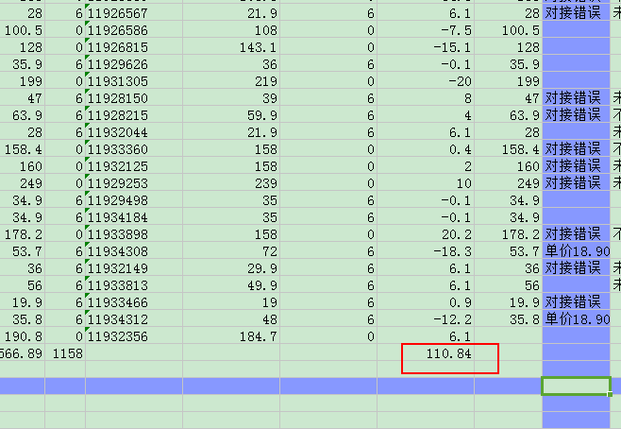

 | 3、京东发票问题，京东邮件告知我们接口的发票信息是普票，张宾查询之后说是没有开启发票对接。你看下是否能开起来，我们开票需要开增值税专用发票，17个点的 | 刘丹 | 王奎 | 新需求 |  | 需要开发对接增值税发票接口

 | 4、同一个商品ID下有很多个SKU，如果其中一个SKU停售，其他的SKU在售的情况下APP也无法加入购物车。目前此问题已经反馈给张宾，需要APP下下个版本才能解决这个问题。目前只能先手动将这些SKU改为在售。需要你在档案系统拉一份数据。 需求： 供应商：母婴之家自营 商品ID对应多个SKUID，包括颜色/枚举规格（单个商品ID对应的单个SKUID就不需要），明细与正常档案拉出来明细一致 | 刘丹 | APP版本、李海涛 | 需求 | 已拉取数据（李海涛） | APP发版解决UI层展示问题 李海涛解决拉取数据问题
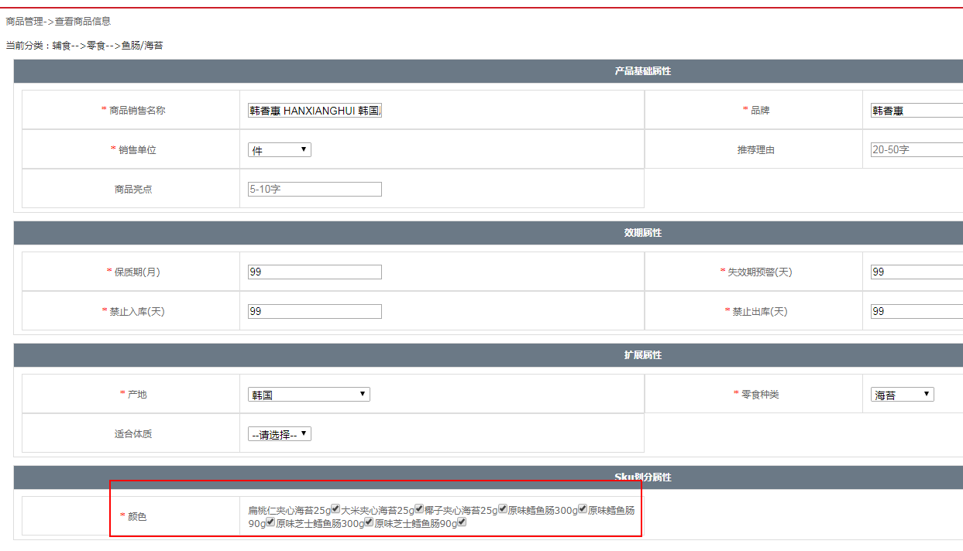

 | 5、625768,625695审核一下分时段成本里日期是：2017/11/1，在今天之前的日期无法审核，麻烦帮忙审核一下 | 刘丹 | 李海涛 | 需求 | 已解决 | 请严格按照审核分时段规则

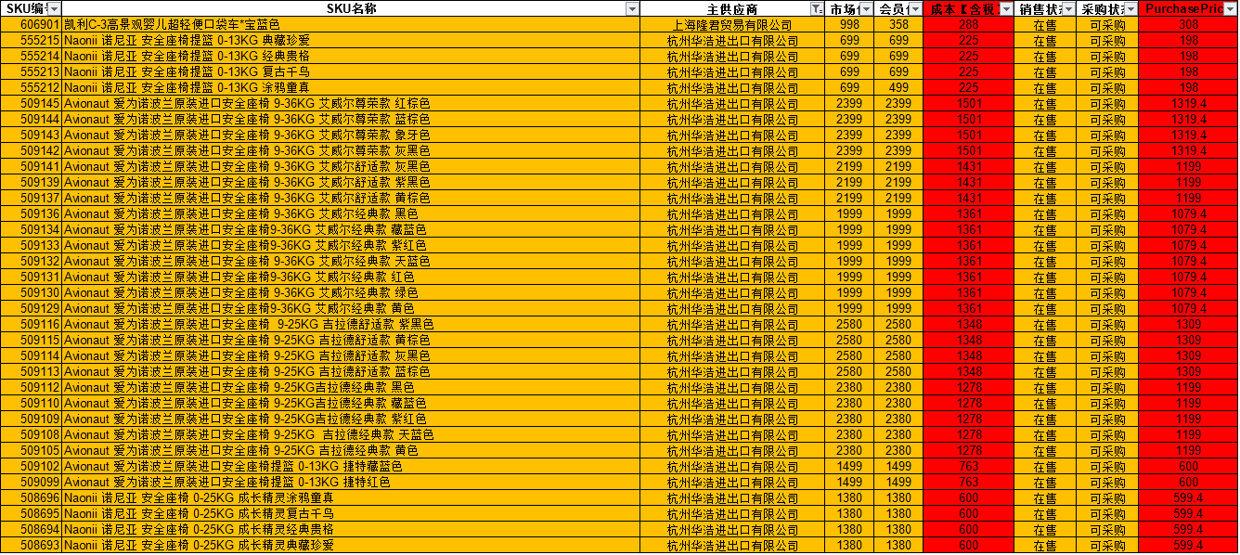
 | 6、UPS系统导出的一些SKU数据，SKU会体现2列含税成本价（成本【含税】、PurchasePrice），部分商品的成本价是不一致的。是否有问题 | 刘丹

2017-12-13 | 1、运费机制问题，订单11956405,11955263,1195733，应该收取运费，但是落地订单没有运费数据 | 刘丹 | 李海涛 | 咨询 | 已处理 | （无需解决，业务逻辑如此）PC商城和供应商代发货订单是单独计算运费的 APP、WAP是商城和供应商代发货合并计算运费，如果有运费则将运费落地到商城的订单 ，如果只有供应商代发货的订单，则包邮

 | 2、订单11957317客户在母婴之家下单支付成功，推送JD失败，提示缺货，但验证JD可正常下单（客户参加银联折扣活动，可能不同意取消订单） | 刘丹 | 王奎 | BUG | 已处理 | 已重新推送成功
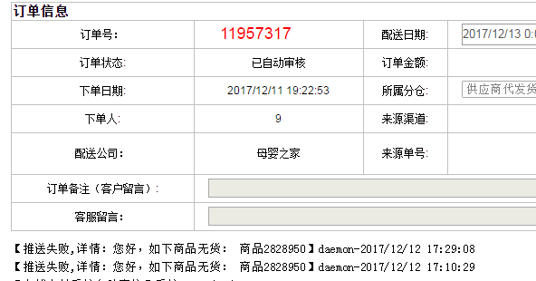

 | 3、特卖商家录入运单号（3921705515908）冲突 | 陈秀兰 | 李海涛 | BUG | 已处理 | 当前运单被订单 11957417 占用，在用这个运单导入新订单则无法导入；同一个会员在同一家下多笔订单，商家向节约成本合并一起发货，但系统设计可以一个订单对应多个订单，不支持一个运单对应多个订单
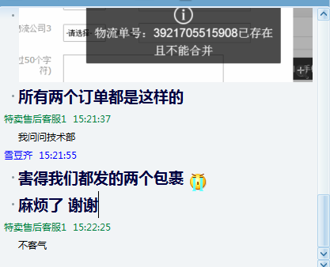
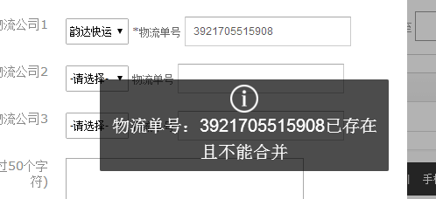

 | 4、京东订单 11949821 已推送给京东，有物流单号（69856094020）产生，但是没有物流信息，订单信息无法跟踪 | 刘丹 | 李海涛、刘丹、朱伟 | BUG |  | 京东订单直接API查询京东物流接口，手动使用运单号查询也无法查询出物流信息，此种情况需要京东运营查看订单到底是什么状况
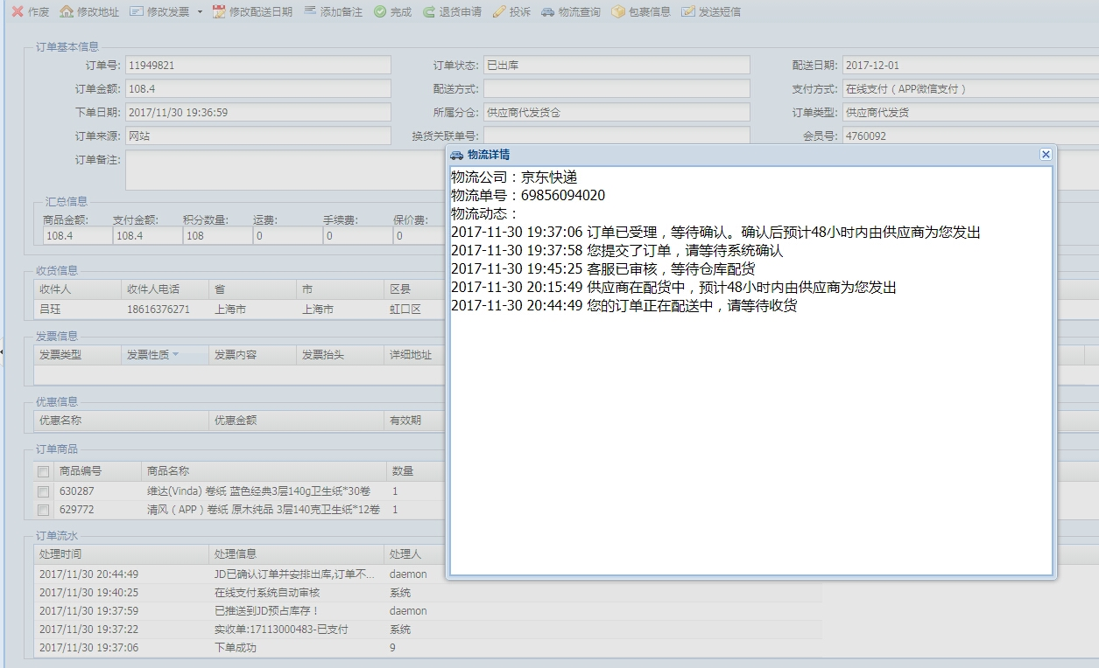
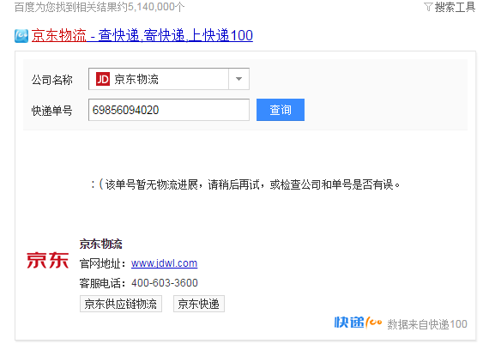

2017-12-14 | 1、京东商品不支持7天无理由退换货，需要在母婴之家平台也展示出不支持退换货 | 刘丹 | 李海涛 | 新需求 | 已处理 | 不是问题、不是BUG，需要新开发（已告知 刘丹 ，确定是否需要开发）

2017-12-17 | 1、提交订单提示新妈商品大浴盆过期，阻止了提交订单 | 刘丹 | 李海涛 | 咨询 | 已处理 | 不是问题，这是活动需求，新妈商品自动加入购物车并保留15天，客户删除过后就不会自动加入，过期也就不会再展示了
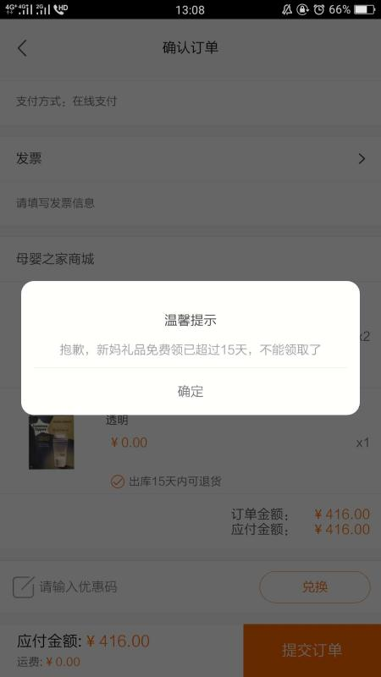

2017-12-18 | 1、拉取日本直邮豌豆公主所有已经审核通过的成本价格 | 刘丹 | 李海涛 | 需求 | 已处理 | 已将excel表格发给 刘丹

2017-12-19 | 1、取消APP银联支付活动图标和描述信息 | 朱伟 | 李海涛 | 需求 | 已处理
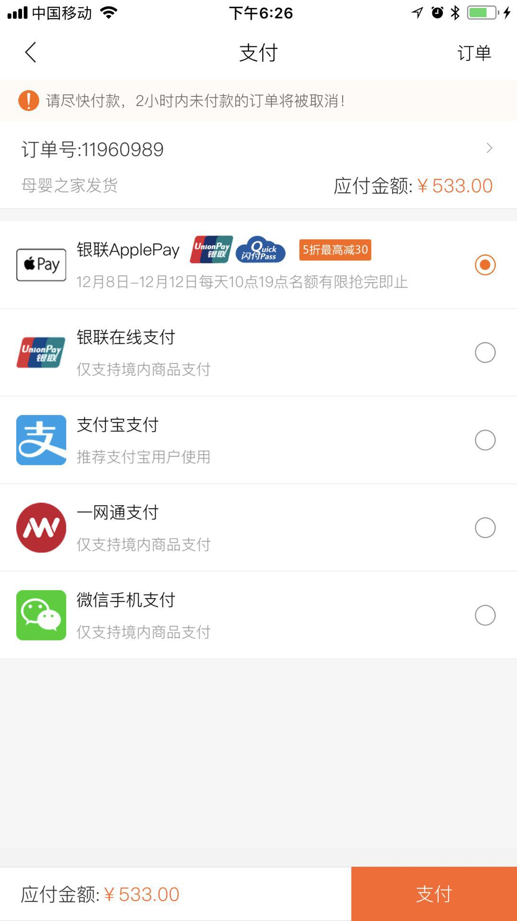

 | 2、京东的有一批数据，显示出库，但是京东那边是待付款的，王奎联系他们技术，还没有回复，今天看还是没有物流显示 | 刘丹 | 王奎/朱伟/刘静/刘丹 | BUG |  | 需要业务一起跟踪JD处理进度
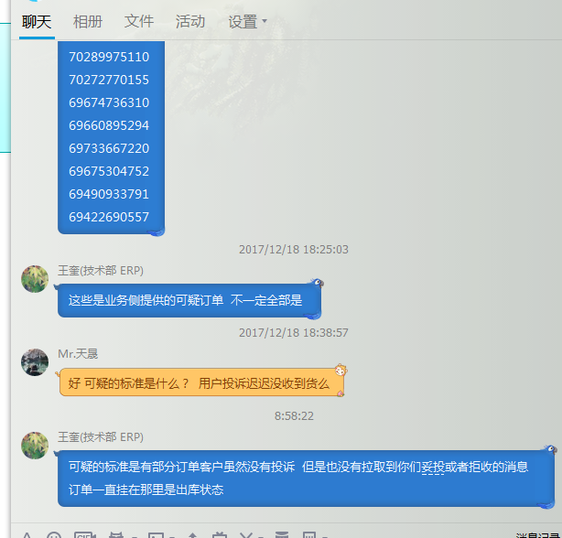
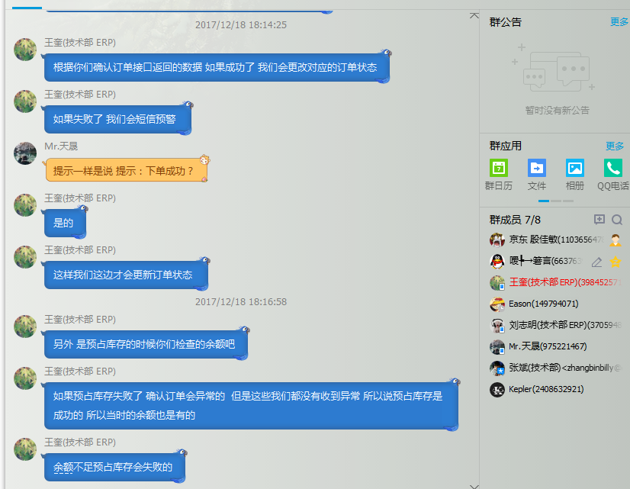
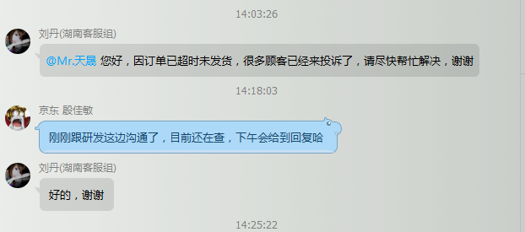

 | 3、分时段成本价格无法导入 | 吕海琴 | 李海涛 | 需求 | 已解决 | 每次导入批量限制为100条

 | 4、拉取欧洲直邮：荷兰豪斯控股有限公司成本价格 | 吕海琴 | 李海涛 | 需求 | 已解决 | 已拉取excel通过企业微信发给吕海琴
 | 5、更改供应商海淘自贸：惟信国际贸易有限公司部分商品币种，由美元更改为人民币 | 吕海琴 | 李海涛 | 需求 | 已解决
 | 6、秒就秒APP不展示 | 朱伟/唐敏 |  |  | 已处理 | 朱伟清理促销，秒就秒正常展示
 | 7、海淘代理订单会员物流短信调整（我们这边有些做海淘代理的，但是不能像正常订单一样物流信息是收件人电话那个手机收到，代理的这些账户是要注册手机号收到物流信息） | 刘静 | 李海涛 | 需求 | 已处理

2017-12-20 | 1、海淘代理订单会员物流短信调整（我们这边有些做海淘代理的，但是不能像正常订单一样物流信息是收件人电话那个手机收到，代理的这些账户是要注册手机号收到物流信息）- 新增3个会员 | 刘静 | 李海涛 | 需求 | 已处理

2017-12-21 | 1、PC底部添加图片 认证联盟（品牌官网） | 张龙云 | 李海涛 | 新需求 | 处理中
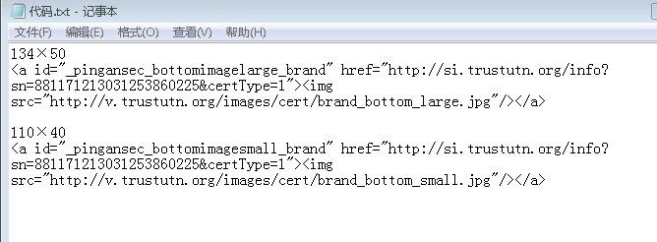
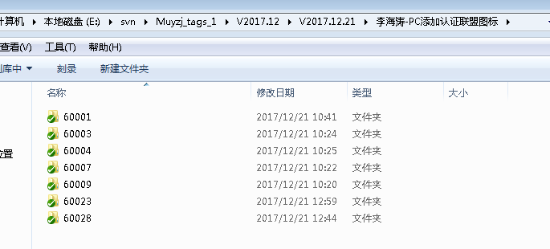

 | 2、一百多单特卖商家导物流把物流公司名称选错了,需要修正物流公司，正常显示物流信息 | 谭挺 | 李海涛 | 需求 | 已处理 | 作废了错误导入的订单物流编号
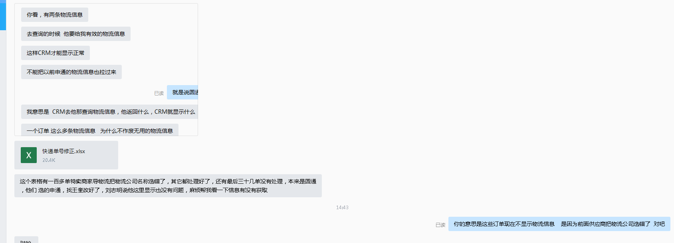
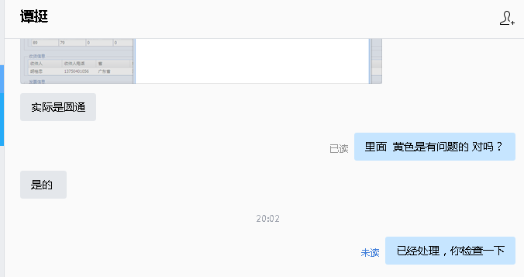

 | 3、APP开屏页面由13年变更为14年 | 朱伟 | 李海涛 | 新需求 | 无法解决 | 需要发布APP版本

2017-12-22 | 1、刘静忘记MKS系统账号，密码，重置账号密码 | 刘静 | 李海涛 | 需求 | 已处理

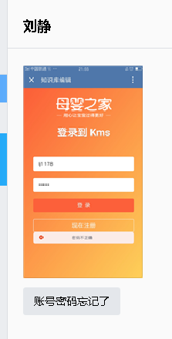
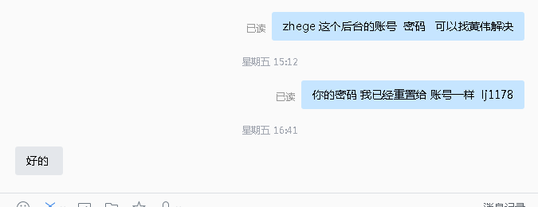

2017-12-24 | 1、特卖商品无法下单 | 谭挺 | 李海涛 | 咨询 | 已处理
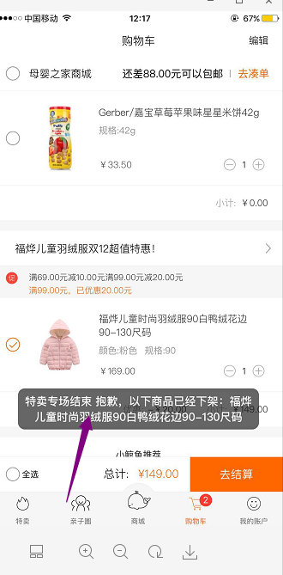

 | 2、特卖商家 KingBarley 新建专场之后，无法添加商品(KingBarley 密码：jinmaili2017) | 谭挺 | 李海涛 | BUG | 已处理 | 可使用F11全屏模式，显示出确定按钮
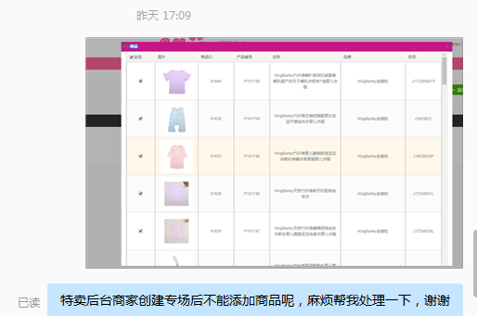
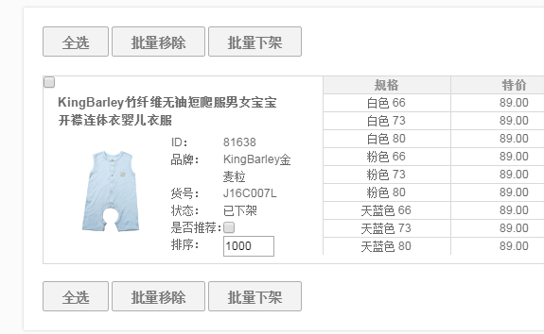

2017-12-25 | 1、CRM与聚水潭订单状态不一致 | 刘丹 | 王奎 | BUG | 已解决
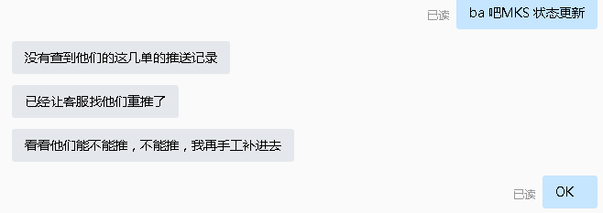

 | 2、APP分享到微信不能打开分享的内容 | 刘丹 | 李海涛 | BUG | 已处理 | 测试发现可以正常打开，可能与母婴之家的网络环境有关系
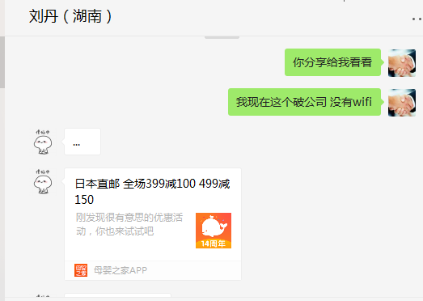
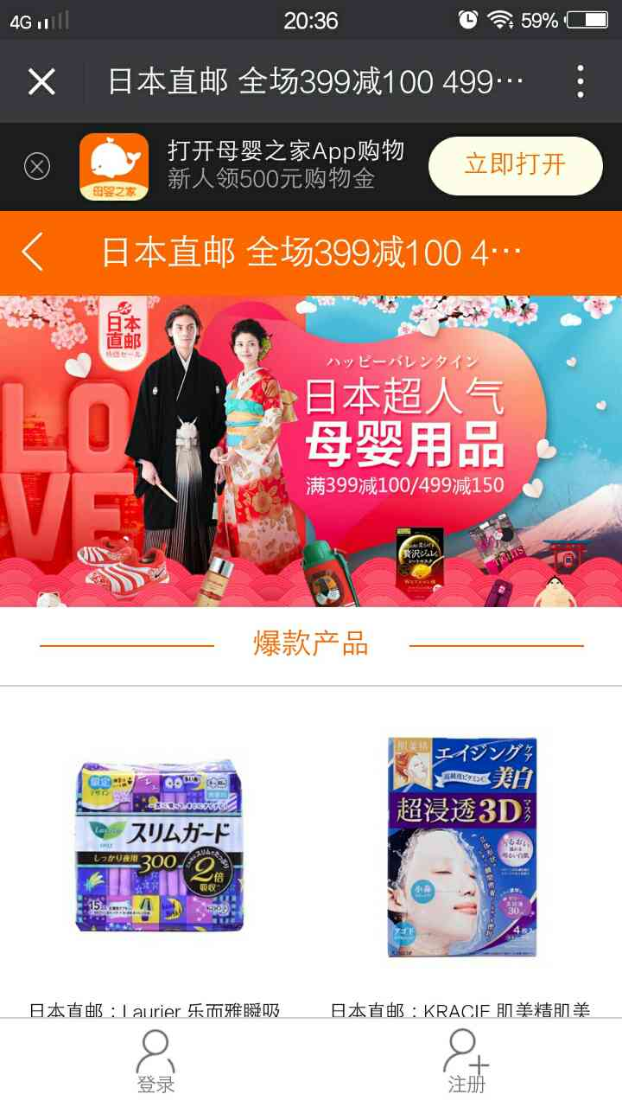

2017-12-26 | 咨询会员按照等级包邮功能开发 | 朱伟 | 李海涛、刘刚 | 新需求 |  | 朱伟咨询开发计划、时间

 | 2、拉取特卖管理后台会员账户信息 | 黄伟 | 李海涛 | 需求 | 已处理 | 黄伟整理出需要禁用 删除的会员
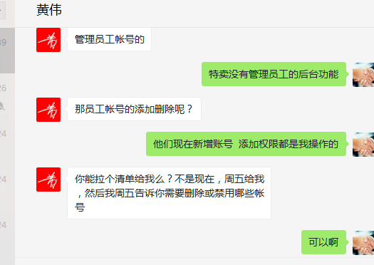

 | 3、海淘直邮、日本直邮成本对账问题 | 吕海琴 | 李海涛 | BUG |  | 设置、下单落地、出报表数据都没有问题，问题在于报表中毛利项没有换算成人民币

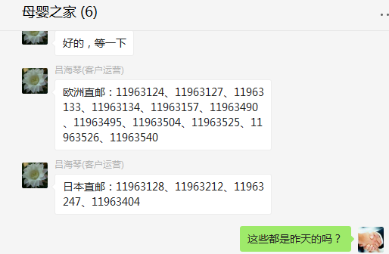
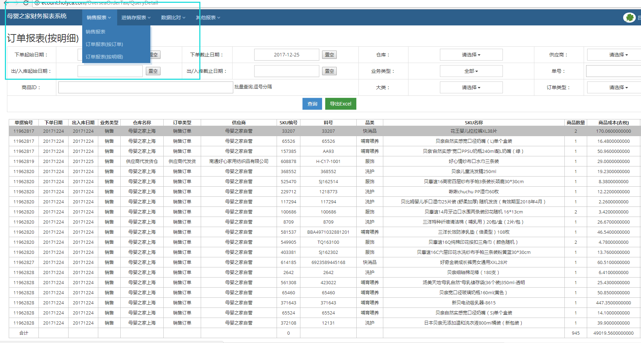
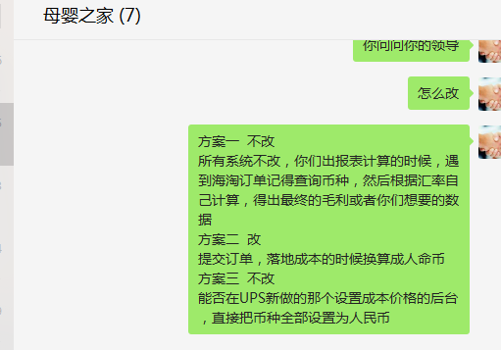

2017-12-27 | 1、拉数据 一年内注册并购买过（下单支付成功）但是近60天未购买 （会员ID、客户姓名、电话） | 刘静 | 李海涛 | 新需求 | 已处理
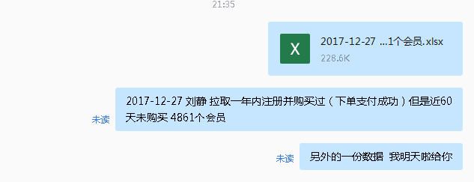

 | 2、按照区域（收货地址）来的近1年内浦东、闵行、茶陵这三个地址的会员信息（会员ID、客户姓名、电话、销售额） | 刘静 | 李海涛 | 新需求 | 已处理
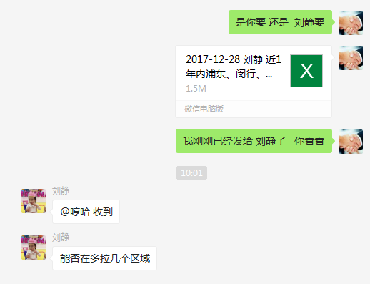

 | 3、上海鹰翼贸易有限公司 特卖商家2015年的订单数据都看不到了，现在商家需要开发票，要开明细 | 谭挺 | 王奎 | 需求
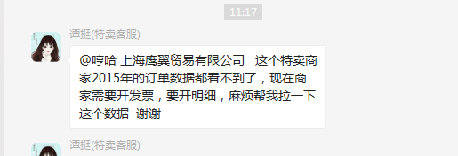

 | 4、特卖管理后台会员账户信息禁用新增 | 黄伟 | 李海涛 | 需求 | 已处理
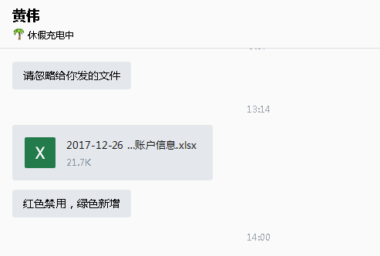

2017-12-28 | 银联支付请求错误 | 朱伟 | 李海涛 | BUG | 已处理 | 财务没有与银联续签
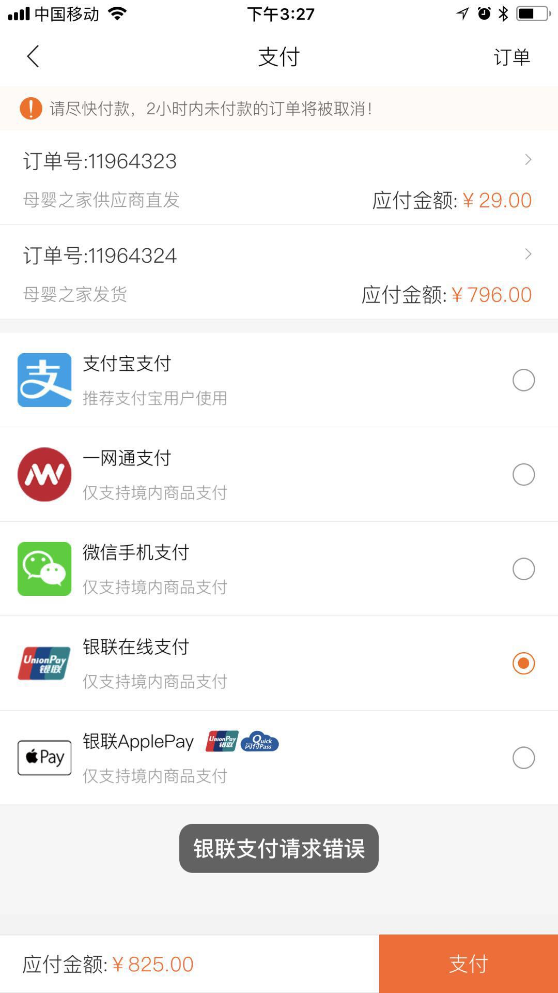

2017-12-29 | 1、拉取京东商品明细数据 | 刘丹 | 李海涛 | 需求 | 已解决

 | 2、拉取厦门蓓蕾初华网络科技有限公司供应商的所有商品档案明细 | 刘丹 | 李海涛 | 需求 | 已解决
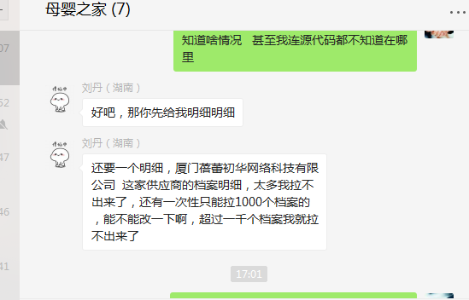

2017-12-30 | 1、会员按照等级包邮功能开发 | 朱伟 | 李海涛、刘刚 | 新需求 | 已完成 | 12月30日发布上线
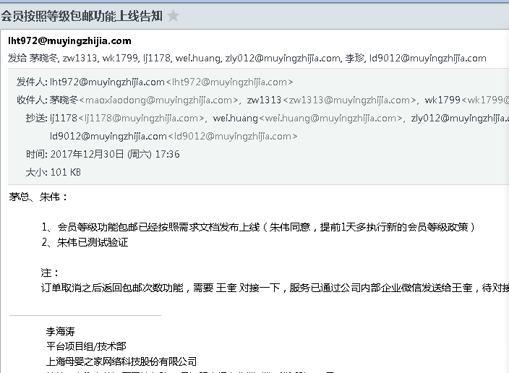

2017-12-31 | 1、海淘自贸商品一件包邮问题 | 朱伟 | 李海涛 | 咨询 | 已处理 | 不是BUG，海淘商品被设置成了全场包邮；经朱伟确认恢复成满88元包邮，否则收取15元运费

